Sheet1
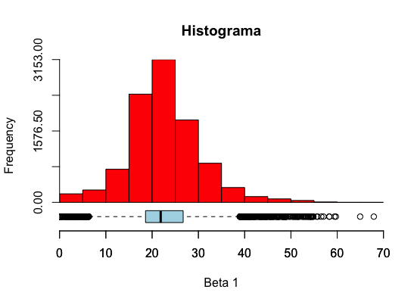
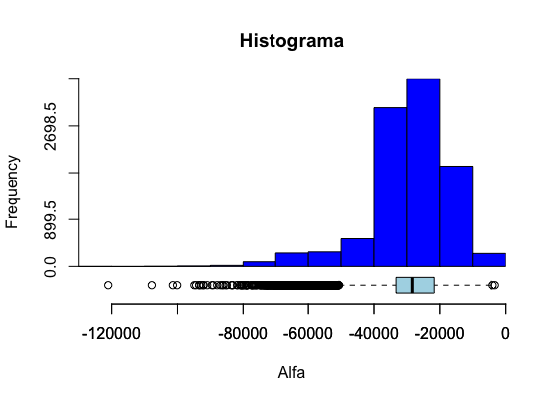
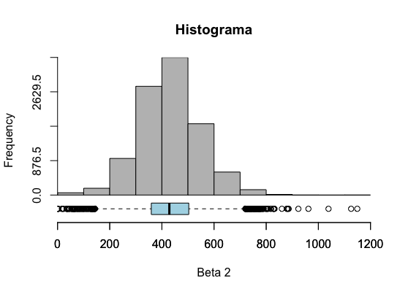
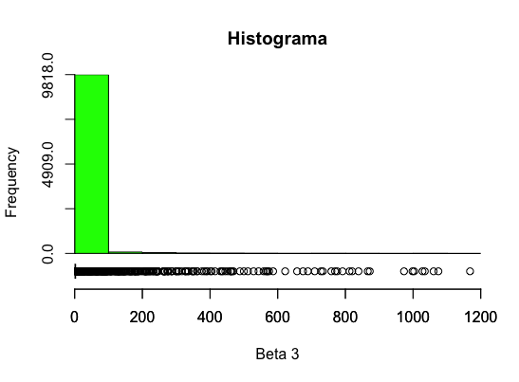
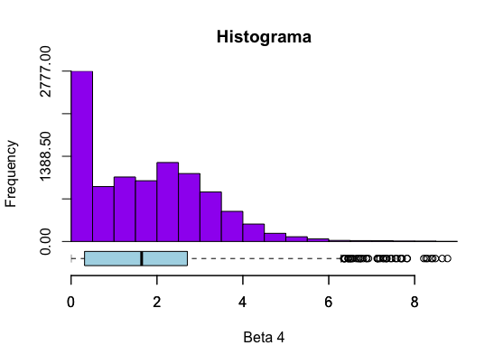
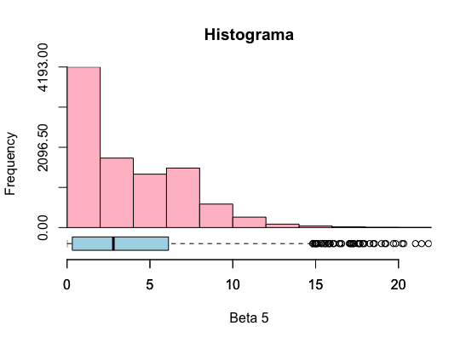
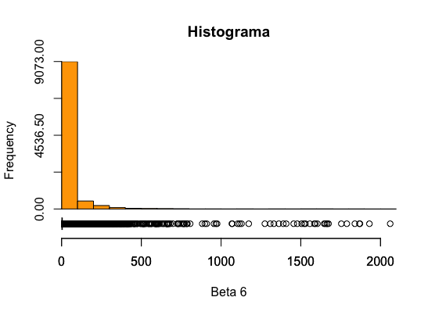
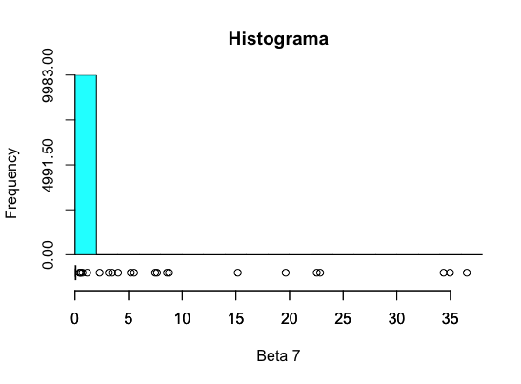
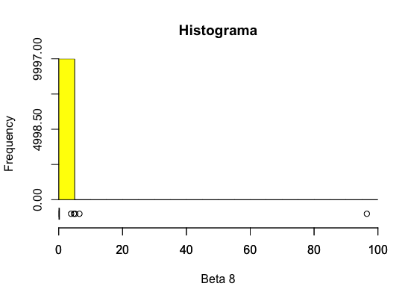
Resultados

Modelo linear
# | Variável | Modelo com todas as variáveis
alpha | intercepto | -64,039
X1 | rede.maior.230 | 13
X2 | modulos.manobra.maior230 | 794
X3 | modulos.sub.maior230 | 170
X4 | MVA | -1
X5 | Mvar | 9
X6 | modulos.sub.menor230 | 621
X7 | modulos.manobra.menor230 | -190
X8 | rede.menor.230 | -8
R2 pred |  | 0.93
R2 pred log |  | 0.97

Modelo Gama
# | Variável | Modelo com todas as variáveis (VC) - Step AIC
alpha | intercepto | -1,274
X1 | rede.maior.230 | 18
X2 | modulos.manobra.maior230 | 431
X3 | modulos.sub.maior230 | 0
X4 | MVA | 0
X5 | Mvar | 0
X6 | modulos.sub.menor230 | 586
X7 | modulos.manobra.menor230 | 0
X8 | rede.menor.230 | 0
R2 pred |  | 0.72
R2 pred log |  | 0.92

Modelo LP
# | Variável | Modelo LP para cada variável |  |  |  |  |  |  |  | Modelo com todas as variáveis | Modelo com todas as variáveis (leave-one-out) (média)
alpha | intercepto | -21,923 | -19,165 | -27,619 | 12,838 | 1,646 | 57,140 | 56,336 | 81,853 | -29,345.24 | 27,379.53
X1 | rede.maior.230 | 63 |  |  |  |  |  |  |  | 20.74 | 20.87
X2 | modulos.manobra.maior230 |  | 887 |  |  |  |  |  |  | 450.00 | 446.34
X3 | modulos.sub.maior230 |  |  | 1,438 |  |  |  |  |  | 0.00 | 0.00
X4 | MVA |  |  |  | 12 |  |  |  |  | 1.81 | 1.76
X5 | Mvar |  |  |  |  | 35 |  |  |  | 3.69 | 3.73
X6 | modulos.sub.menor230 |  |  |  |  |  | 1,591 |  |  | 0.00 | 11.93
X7 | modulos.manobra.menor230 |  |  |  |  |  |  | 274 |  | 0.00 | 0.00
X8 | rede.menor.230 |  |  |  |  |  |  |  | 64 | 0.00 | 0.00
R2 pred |  |  |  |  |  |  |  |  |  | 0.88 | 0.79
R2 pred log |  |  |  |  |  |  |  |  |  | 0.80 | 0.80

Bootstrap - 10.000 reamostragens |  | Intervalo de confiança - Quantis |  | Estatística descritiva
# | Variável | 2.5% | 97.5% | Média | Desvio-padrão | Erro padrão | Mediana
alpha | intercepto | -64,426.73 | -10,021.24 | -29,115.29 | 12,410.16 | 124.10 | -28,362.83
X1 | rede.maior.230 | 6.34 | 40.05 | 22.61 | 7.82 | 0.08 | 21.85
X2 | modulos.manobra.maior230 | 206.38 | 672.24 | 431.62 | 116.88 | 1.17 | 428.59
X3 | modulos.sub.maior230 | 0.00 | 51.34 | 6.77 | 55.02 | 0.55 | 0.00
X4 | MVA | 0.00 | 4.66 | 1.72 | 1.43 | 0.01 | 1.64
X5 | Mvar | 0.00 | 11.18 | 3.57 | 3.39 | 0.03 | 2.80
X6 | modulos.sub.menor230 | 0.00 | 281.05 | 31.71 | 119.23 | 1.19 | 0.00
X7 | modulos.manobra.menor230 | 0.00 | 0.00 | 0.02 | 0.76 | 0.01 | 0.00
X8 | rede.menor.230 | 0.00 | 0.00 | 0.01 | 0.97 | 0.01 | 0.00

